Gerichte ondersteuning
 |  |  | 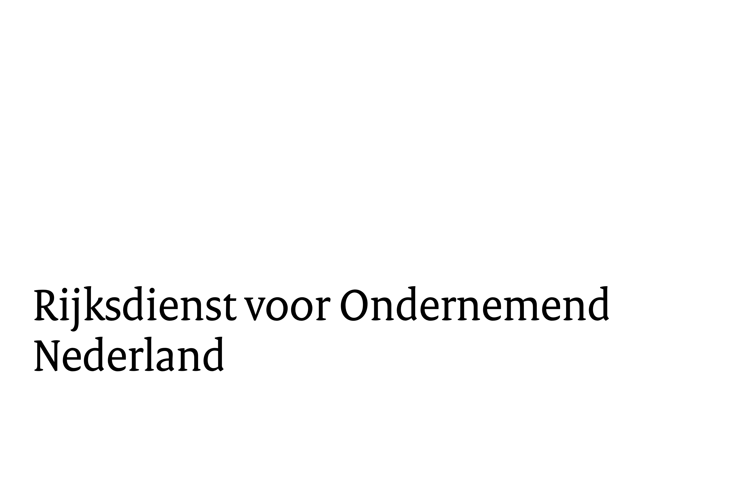
 |  | Monitoring: Gerichte ondersteuning in de periode: |  | Grondgebonden woningen |  | VvE's | Totaal aantal woningen*
Monitoring SpUk Lokale Aanpak Isolatie: | naam Gemeente |  |  |  | Aantal VvE's | Totaal aantal woningen in die VvE's
Gemiddelde WOZ waarde van de koopwoningen (in euro's): |  | Totaal aantal geïnformeerde/benaderde eigenaar-bewoners/VvE's:
Totaal aantal koopwoningen in uw gemeente in 2022: |  | Aantal afgegeven energie-adviezen:
Aantal aangevraagde woningen in 2023/2024: |  | Aantal begeleide subsidieaanvragen, zowel ISDE als SVVE:
 |  | Aantal afgegeven financiële adviezen/ondersteuning bij financiering:
 |  | Aantal georganiseerde straat/wijk/grootschalige aanpakken:

 |  |  |  |  |  |  | * Is het totaal van kolom G en I

Zie ook tabblad Verbeterde woningen

